punto_1
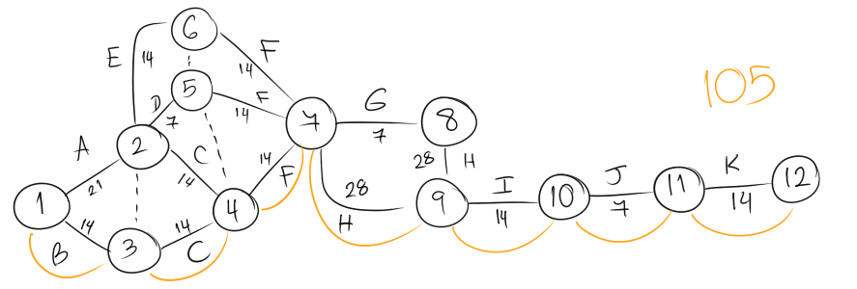
Diagrama de Pert
Actividad | Asignación | Predecesora | Duración
Detección de requerimientos del sistema | A | - | 21
Búsqueda y análisis de la información | B | - | 14
Elaboración de los casos de uso | C | A, B | 14
Elaboración de los requisitos funcionales | D | A | 7
Elaboración de los requisitos no funcionales | E | A | 14
Modelado de la base de datos | F | C, D, E | 14
Diseño del sistema a implementar | G | F | 7
Programacion | H | F, G | 28
Evaluación y prueba del prototipo | I | H | 14
Prototipo final | J | I | 7
Implementación del prototipo | K | J | 14

